25-08
 |  |  |  |  | Reporte diario de obra (RDO)

 |  |  |  |  | Marcobre

Contrato N.º |  | : |  |  |  |  |  | Fecha de RDO |  |  |  | : | 2026-08-26 |  |  |  |  |  | Semana03 |  |  |  |  |  |  |  |  |  |  |  |  | Condiciones del clima
Contratista |  | : | PROMCOSER |  |  |  |  | RDO N.º |  |  |  | : | 028 |  |  |  |  |  |  |  |  |  |  |  |  |  |  |  |  |  |  | T mín. |  | 12°
Ubicación |  | : | Marcona |  |  |  |  | Turno |  |  |  | : | Día |  |  |  |  |  |  |  |  |  |  |  |  |  |  |  |  |  |  | T máx. |  | 25°
Fecha de Inicio |  | : | 2026-08-26 |  |  |  |  | Regimen |  |  |  | : | 6X1 |  |  |  |  |  |  |  |  |  |  |  |  |  |  |  |  |  |  | Viento |  | 18Km/h
 |  |  |  |  |  |  |  |  |  |  |  |  |  |  |  |  |  |  |  |  |  |  |  |  |  |  |  |  |  |  |  | Lluvia |  | --

Cuadrilla de Bancoductos Rampa Sur |  |  |  |  |  |  |  |  |  |  |  |  |  |  |  |  |  | Cuadrilla de Banco ductos Rampa Norte
Mano de Obra |  |  |  |  |  |  |  |  |  |  | Horas en stand by |  |  |  |  |  |  | Mano de Obra |  |  |  |  |  |  |  |  |  |  |  |  |  | Horas en stand by
Descripcion |  | Cant. |  | hh/día |  | hh ant. | hh act. |  | hh acum. |  | hh ant. |  | hh act. |  | hh acum. |  |  | Descripcion |  |  |  | Cant. |  | hh/día |  | hh ant. |  | hh act. |  | hh acum. |  | hh ant. |  | hh act. |  | hh acum.
Operador de retro/minicargador |  | 1.00 |  | 9.50 |  | 0.00 | 9.50 |  | 9.50 |  | 0.00 |  |  |  | 0.00 |  |  | 0 |  |  |  | 0.00 |  | 10.15 |  | 0.00 |  | 0.00 |  | 0.00 |  | 0.00 |  |  |  | 0.00
Operario Civil |  | 1.00 |  | 9.50 |  | 0.00 | 9.50 |  | 9.50 |  | 0.00 |  |  |  | 0.00 |  |  | 0 |  |  |  | 0.00 |  | 10.15 |  | 0.00 |  | 0.00 |  | 0.00 |  | 0.00 |  |  |  | 0.00
Operario Mecánico / Eléctrico |  | 1.00 |  | 9.50 |  | 0.00 | 9.50 |  | 9.50 |  | 0.00 |  |  |  | 0.00 |  |  | 0 |  |  |  | 0.00 |  | 10.15 |  | 0.00 |  | 0.00 |  | 0.00 |  | 0.00 |  |  |  | 0.00
Oficial |  | 1.00 |  | 9.50 |  | 0.00 | 9.50 |  | 9.50 |  | 0.00 |  |  |  | 0.00 |  |  | 0 |  |  |  | 0.00 |  | 10.15 |  | 0.00 |  | 0.00 |  | 0.00 |  | 0.00 |  |  |  | 0.00
Ayudante |  | 3.00 |  | 9.50 |  | 0.00 | 28.50 |  | 28.50 |  | 0.00 |  |  |  | 0.00 |  |  | 0 |  |  |  | 0.00 |  | 10.15 |  | 0.00 |  | 0.00 |  | 0.00 |  | 0.00 |  |  |  | 0.00
Conductor de camioneta |  | 1.00 |  | 9.50 |  | 0.00 | 9.50 |  | 9.50 |  | 0.00 |  |  |  | 0.00 |  |  | 0 |  |  |  | 0.00 |  | 10.15 |  | 0.00 |  | 0.00 |  | 0.00 |  | 0.00 |  |  |  | 0.00
Conductor minivan |  | 1.00 |  | 9.50 |  | 0.00 | 9.50 |  | 9.50 |  | 0.00 |  |  |  | 0.00 |  |  | 0 |  |  |  | 0.00 |  | 10.15 |  | 0.00 |  | 0.00 |  | 0.00 |  | 0.00 |  |  |  | 0.00
Conductor camión baranda |  | 1.00 |  | 9.50 |  | 0.00 | 9.50 |  | 9.50 |  | 0.00 |  |  |  | 0.00 |  |  | 0 |  |  |  | 0.00 |  | 10.15 |  | 0.00 |  | 0.00 |  | 0.00 |  | 0.00 |  |  |  | 0.00
Vigía |  | 1.00 |  | 9.50 |  | 0.00 | 9.50 |  | 9.50 |  | 0.00 |  |  |  | 0.00 |  |  | 0 |  |  |  | 0.00 |  | 10.15 |  | 0.00 |  | 0.00 |  | 0.00 |  | 0.00 |  |  |  | 0.00
Supervisor |  | 1.00 |  | 9.50 |  | 0.00 | 9.50 |  | 9.50 |  | 0.00 |  |  |  | 0.00 |  |  | 0 |  |  |  | 0.00 |  | 10.15 |  | 0.00 |  | 0.00 |  | 0.00 |  | 0.00 |  |  |  | 0.00
Supervisor de seguridad |  | 1.00 |  | 9.50 |  | 0.00 | 9.50 |  | 9.50 |  | 0.00 |  |  |  | 0.00 |  |  | 0 |  |  |  | 0.00 |  | 10.15 |  | 0.00 |  | 0.00 |  | 0.00 |  | 0.00 |  |  |  | 0.00
ingeniero de calidad |  | 1.00 |  | 9.50 |  | 0.00 | 9.50 |  | 9.50 |  | 0.00 |  |  |  | 0.00 |  |  | 0 |  |  |  | 0.00 |  | 10.15 |  | 0.00 |  | 0.00 |  | 0.00 |  | 0.00 |  |  |  | 0.00
 |  |  |  |  |  | 0.00 | 0.00 |  | 0.00 |  | 0.00 |  |  |  | 0.00 |  |  | 0 |  |  |  | 0.00 |  | 10.15 |  | 0.00 |  | 0.00 |  | 0.00 |  | 0.00 |  |  |  | 0.00
Total |  | 14.00 |  |  |  | 0.00 | 133.00 |  | 133.00 |  | 0.00 |  | 0.00 |  | 0.00 |  |  | Total |  |  |  | 0.00 |  |  |  | 0.00 |  | 0.00 |  | 0.00 |  | 0.00 |  | 0.00 |  | 0.00

Descripción de las actividades mas relevantes del día
Actividades programadas (Partidas) |  |  |  |  |  |  |  |  |  |  |  |  |  |  |  |  | Und. |  | Metrado |  | Prog. |  | Ejecutado |  |  | Acumulado |  |  | Por ejecutar |  |  | % Avance
 |  |  |  |  |  |  |  |  |  |  |  |  |  |  |  |  |  |  |  |  |  |  |  |  |  |  |  |  |  |  |  | día |  |  | total
RAMPA SUR
BANCO DUCTO EN CAMINO
EXCAVACIÓN DE ZANJA CON RETROEXCAVADORA 0.60 X 0.80M |  |  |  |  |  |  |  |  |  |  |  |  |  |  |  |  | M3 |  | 76.8 |  | 0 |  | 0 |  |  | 54 |  |  | 22.8 |  |  | 7.00 |  |  | 70.31%
PERFILADO Y NIVELACION DE TERRENO |  |  |  |  |  |  |  |  |  |  |  |  |  |  |  |  | ML |  | 160 |  | 10 |  | 10 |  |  | 110 |  |  | 50 |  |  | 6.00 |  |  | 68.75%
COLOCACION DE CAMA DE ARENA E=0.20 |  |  |  |  |  |  |  |  |  |  |  |  |  |  |  |  | ML |  | 160 |  | 10 |  | 10 |  |  | 110 |  |  | 50 |  |  | 6.00 |  |  | 68.75% |  |  |  | 110/5
INSTALACIÓN DE BANCODUCTOS |  |  |  |  |  |  |  |  |  |  |  |  |  |  |  |  | UND. |  | 160 |  | 30 |  | 31 |  |  | 110 |  |  | 50 |  |  | 6.00 |  |  | 68.75% |  |  |  | 22
ELIMINACION DE MATERIAL EXCEDENTE |  |  |  |  |  |  |  |  |  |  |  |  |  |  |  |  | m3 |  | 76.8 |  | 15 |  | 15 |  |  | 30 |  |  | 46.8 |  |  | 7.00 |  |  | 39.06%
SUMINISTRO DE BUZON DE PASO |  |  |  |  |  |  |  |  |  |  |  |  |  |  |  |  | UND. |  | 8 |  | 8 |  | 8 |  |  | 8 |  |  | 0 |  |  | 6.00 |  |  | 100.00%
BANCO DUCTO EN VIA |  |  |  |  |  |  |  |  |  |  |  |  |  |  |  |  |  |  |  |  |  |  |  |  |  |  |  |  |  |  |  | 7.00
EXCAVACIÓN DE ZANJA CON RETROEXCAVADORA 0.60 X 1.00M |  |  |  |  |  |  |  |  |  |  |  |  |  |  |  |  | M3 |  | 11.52 |  | 11.52 |  | 19.44 |  |  | 19.44 |  |  | -7.92 |  |  | 7.00 |  |  | 168.75%
INSTALACIÓN DE BANCODUCTOS |  |  |  |  |  |  |  |  |  |  |  |  |  |  |  |  | UND. |  | 24 |  | 24 |  | 36 |  |  | 36 |  |  | -12 |  |  | 7.00 |  |  | 150.00%
PERFILADO Y NIVELACION DE TERRENO |  |  |  |  |  |  |  |  |  |  |  |  |  |  |  |  | ML |  | 24 |  | 24 |  | 36 |  |  | 24 |  |  | 0 |  |  | 7.00 |  |  | 100.00%
COLOCACION DE CAMA DE ARENA E=0.20 |  |  |  |  |  |  |  |  |  |  |  |  |  |  |  |  | ML |  | 24 |  | 24 |  | 36 |  |  | 24 |  |  | 0 |  |  | 7.00 |  |  | 100.00%
RELLENO Y COMPACTACION EN CAPAS DE 20MM ,AFIRMADO |  |  |  |  |  |  |  |  |  |  |  |  |  |  |  |  | m3 |  | 11.52 |  | 11.52 |  | 11.52 |  |  | 11.52 |  |  | 0 |  |  | 7.00 |  |  | 100.00%
SUMINISTRO DE AFIRMADO |  |  |  |  |  |  |  |  |  |  |  |  |  |  |  |  | m3 |  | 5.76 |  | 5.76 |  | 5.76 |  |  | 5.76 |  |  | 0 |  |  | 7.00 |  |  | 100.00%
RAMPA NORTE
BANCO DUCTO EN CAMINO |  |  |  |  |  |  |  |  |  |  |  |  |  |  |  |  | UND.
SUMINISTRO DE AFIRMADO |  |  |  |  |  |  |  |  |  |  |  |  |  |  |  |  | UND. |  | 46.08 |  | 15 |  | 15 |  |  | 15 |  |  | 31.08 |  |  | 2.00 |  |  | 32.55%
BANCO DUCTO EN VIA
EXCAVACIÓN DE ZANJA CON RETROEXCAVADORA 0.60 X 0.80M |  |  |  |  |  |  |  |  |  |  |  |  |  |  |  |  | M3 |  | 14.4 |  | 0 |  | 15 |  |  | 7.2 |  |  | 7.2 |  |  | 7.00 |  |  | 50.00%
PERFILADO Y NIVELACION DE TERRENO |  |  |  |  |  |  |  |  |  |  |  |  |  |  |  |  | ML |  | 24 |  | 10 |  | 15 |  |  | 15 |  |  | 9 |  |  | 6.00 |  |  | 62.50%
COLOCACION DE CAMA DE ARENA E=0.20 |  |  |  |  |  |  |  |  |  |  |  |  |  |  |  |  | ML |  | 24 |  | 10 |  | 15 |  |  | 15 |  |  | 9 |  |  | 6.00 |  |  | 62.50%
INSTALACIÓN DE BANCODUCTOS |  |  |  |  |  |  |  |  |  |  |  |  |  |  |  |  | UND. |  | 24 |  | 30 |  | 15 |  |  | 15 |  |  | 9 |  |  | 6.00 |  |  | 62.50%
Registro de interferencias |  |  |  |  |  |  |  |  |  |  |  |  |  |  |  |  |  |  |  |  |  |  |  |  |  |  |  |  | 0
Atribuible a AESA |  |  |  |  |  |  |  |  |  |  |  |  |  |  |  |  |  | Atribuible a PROMCOSER
------------------------------------- |  |  |  |  |  |  |  |  |  |  |  |  |  |  |  |  |  | -------------------------------------
Observaciones
FRENTE: RAMPA NORTE ACTIVIDADES: Colocación de cama de arena (e=0.20m) e instalación de módulos prefabricados de bancoducto. METRADO EJECUTADO: 15.00 ml / 15 unidades. LIBERACIÓN GEOMÉTRICA Y DE FONDO DE ZANJA: Se verificó el correcto perfilado de la subrasante antes del vaciado de la cama de arena, garantizando el alineamiento de los bancoductos. CONTROL DE INSTALACIÓN: Se constató la colocación alineada de 15 módulos de bancoducto de 0.20 x 0.20 x 1.00 m sobre el colchón de arena de 20 cm, asegurando la hermeticidad y continuidad axial de las tuberías de PVC SAP de 2" embebidas. No se registraron deflexiones ni desalineamientos en las uniones durante el proceso de posicionamiento.

Incidencias de seguridad

Puntos criticos
1. Riesgos identificados

2. Plan de acción

Actividades Contributivas / Adicionales

Reporte de Seguridad
REPORTE DIARIO DE ACTIVIDADES DE SSOMA |  |  |  |  |  |  | FECHA: |  |  | 2026-08-26
REPORTE DIARIO DE ACTIVIDADES DE SSOMA 📅 26/08/2026 🍃 1. Control de Alcohol y Drogas ✅ Se ejecutó la prueba de alcotest al 100 % del personal de PROMCOSER antes del inicio de la jornada laboral. 👷 Personal evaluado: 12 trabajadores. 🟢 Resultados: 12 resultados negativos (100 % de cumplimiento). 🎓 2. Charlas y Capacitaciones 🗣️ Buenos Días Mina Justa (BDMJ) 📚 Tema: Trabajo en caliente 🔍 3. Inspecciones y Verificaciones en Campo 🚧 Bancoductos Sur- 💻 4. Actividades Administrativas 📄 se realizaron todos los documentos de gestion con respecto a seguridad.
Reporte de Calidad

 | Fotografia N°01 |  |  |  |  |  |  |  |  |  |  |  |  |  |  |  |  | Fotografia N°02
 | 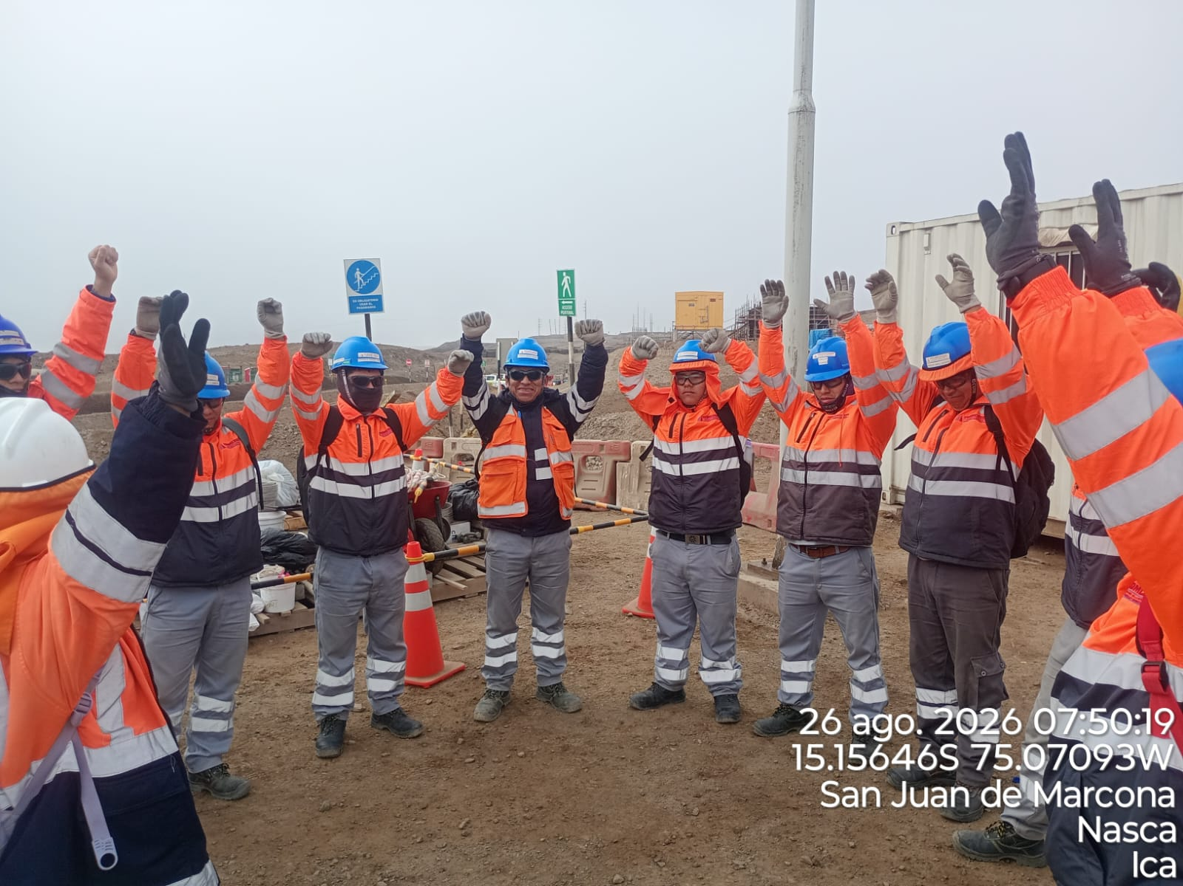 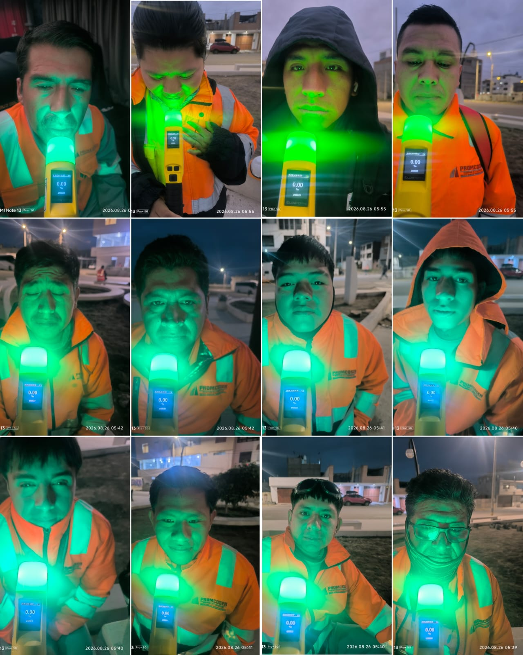 |  |  |  |  |  |  |  |  |  |  |  |  |  |  |  |  | 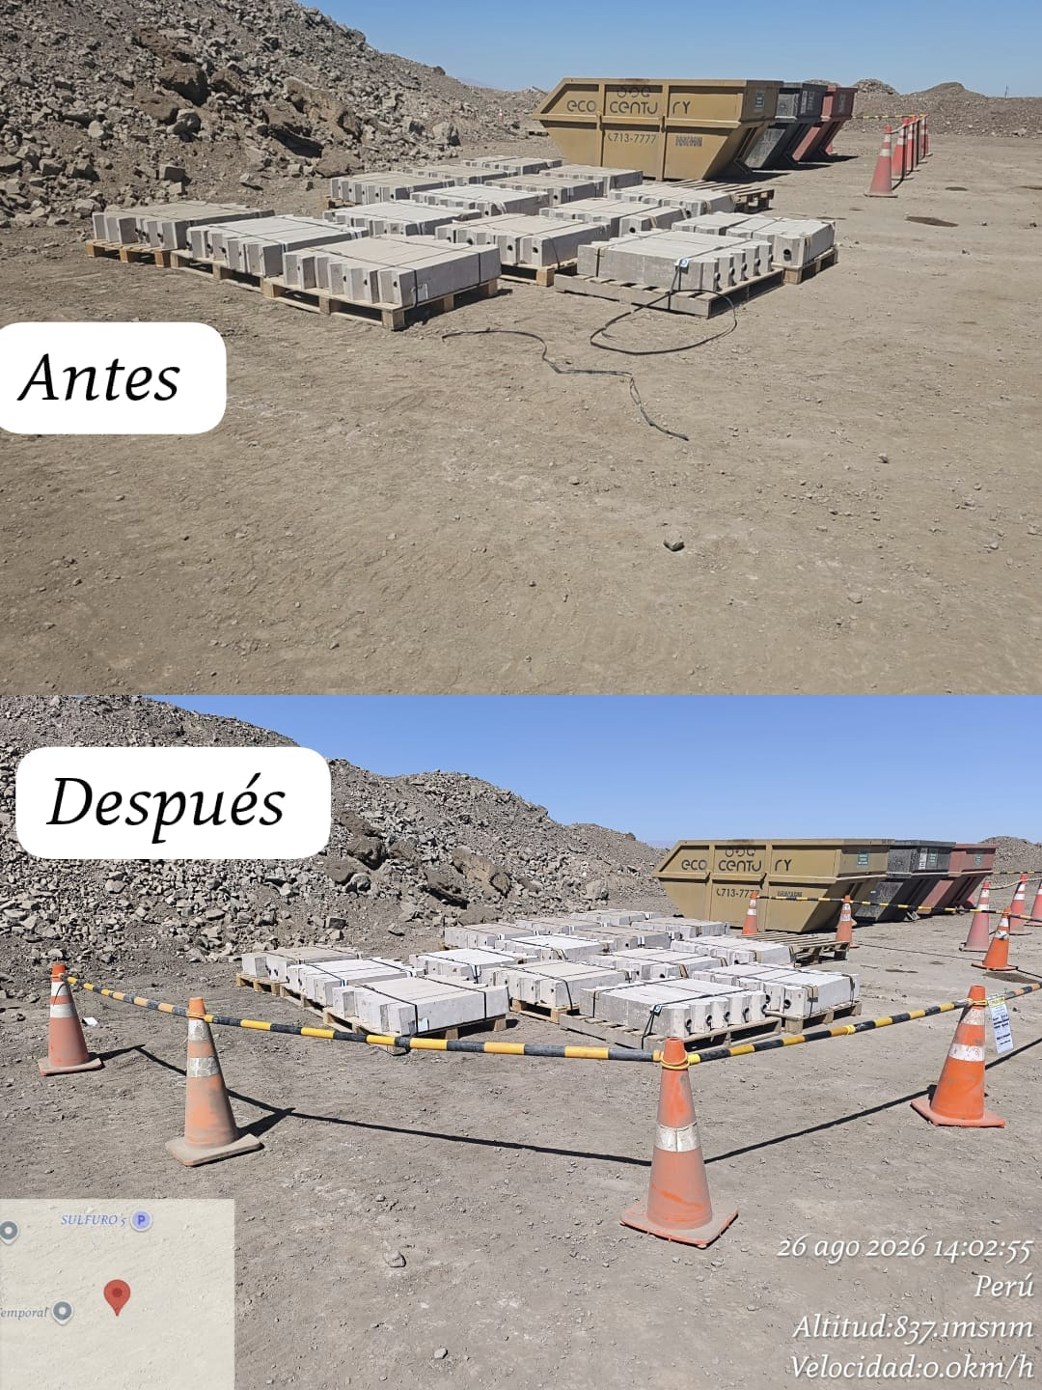

 | charla de seguridad y prueba de alcotets |  |  |  |  |  |  |  |  |  |  |  |  |  |  |  |  | Se levanto las observaciones realizadas.

 | Fotografia N°01 |  |  |  |  |  |  |  |  |  |  |  |  |  |  |  |  | Fotografia N°01
 | 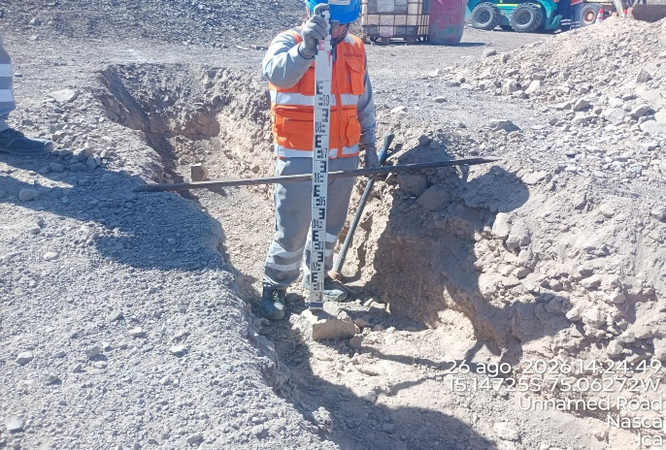 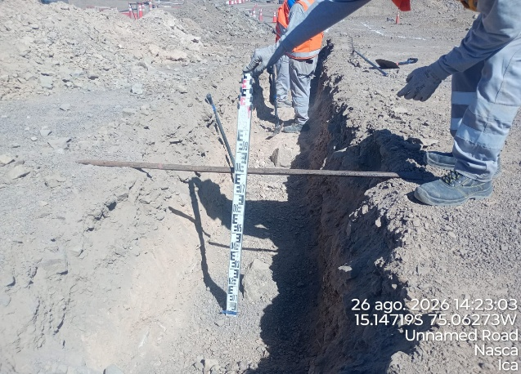 |  |  |  |  |  |  |  |  |  |  |  |  |  |  |  |  | 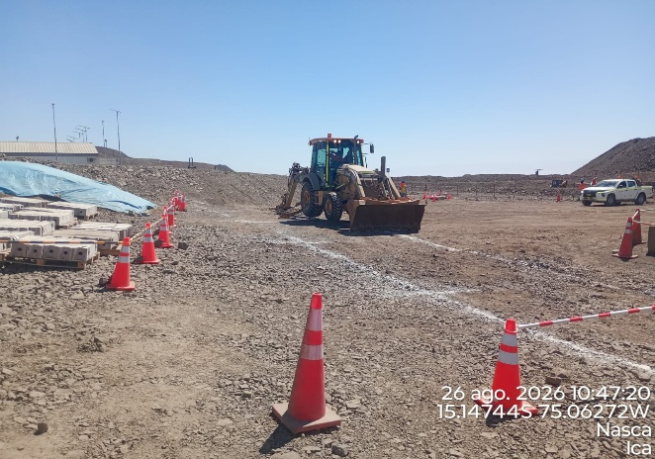 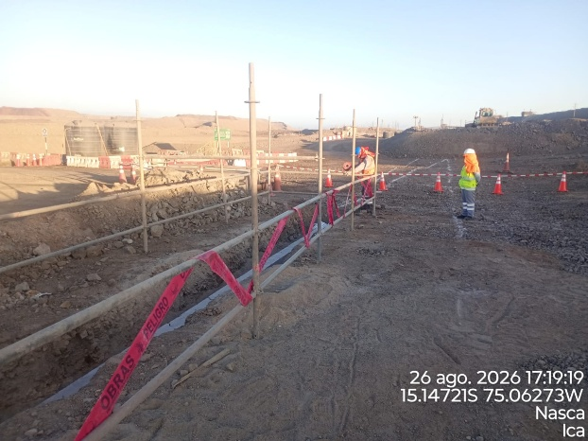

 | SUMINISTRO DE BUZON DE PASO |  |  |  |  |  |  |  |  |  |  |  |  |  |  |  |  | EXCvION DE ZANJA CON RETROEXCAVADORA

 | Fotografia N°03 |  |  |  |  |  |  |  |  |  |  |  |  |  |  |  |  | Fotografia N°04
 | 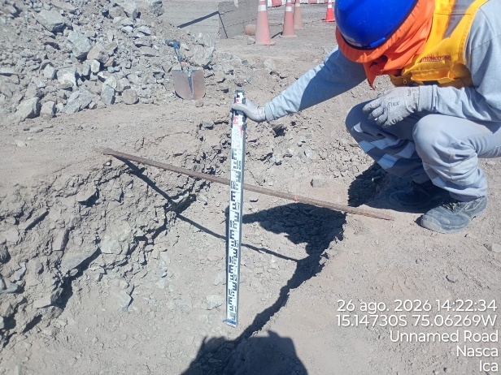 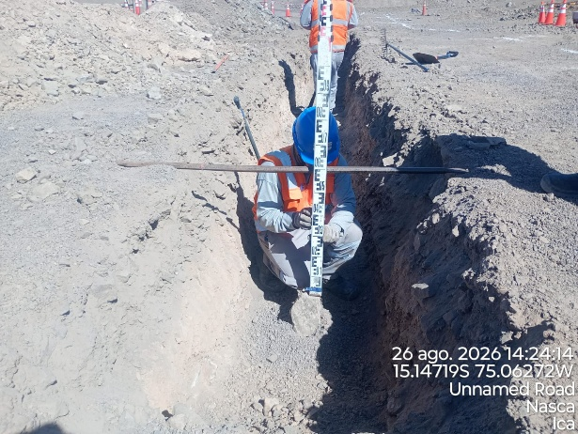 |  |  |  |  |  |  |  |  |  |  |  |  |  |  |  |  | 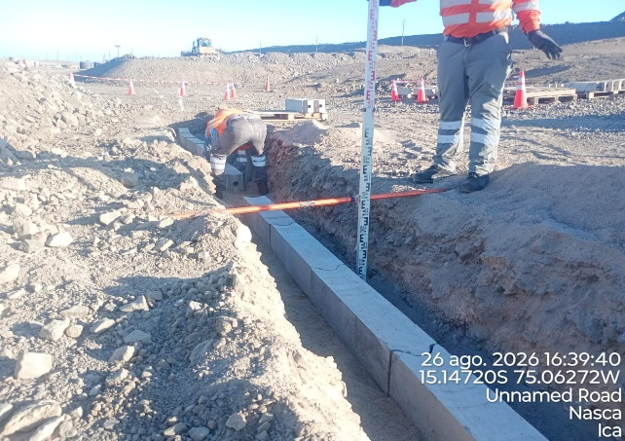 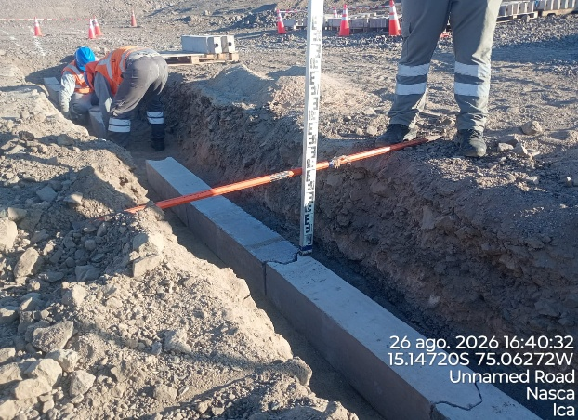

 | NIVEL DE FONDO DE EXCAVACION Y CAMA DE ARENA |  |  |  |  |  |  |  |  |  |  |  |  |  |  |  |  | CONTROL DE NIVELES DE CAMA DE ARENA Y BANCODUCTOS

Histograma de Equipos |  |  |  |  |  |  |  |  | Jornada laboral |  |  |  | Jornada Laboral | 7:00:00 | 7:30:00 | 8:00:00
 | Equipos |  |  |  |  | hh.ss | hh.aa |  | Actividad |  |  |  |  | 7:00:00 | 7:30:00 | 8:00:00 | 8:30:00 | 9:00:00 | 9:30:00 | 10:00:00 | 10:30:00 | 11:00:00 | 11:30:00 | 12:00:00 | 12:30:00 | 13:00:00 | 13:30:00 | 14:00:00 | 14:30:00 | 15:00:00 | 15:30:00 | 16:00:00 | 16:30:00 | 17:00:00
 | Retroexcavadora |  |  |  |  | 2.5 |  |  |  |  |  |  |  |  |  | 0.5 | 8:30:00 | 9:00:00 | 9:30:00 | 10:00:00 | 10:30:00 | 11:00:00 | 11:30:00 | 12:00:00 | 12:30:00 | 13:00:00 |  |  | 14:30:00 | 15:00:00 | 15:30:00 | 16:00:00 | 16:30:00 | 17:00:00 | 17:30:00 | 18:00:00 | 18:30:00 | HORAS ACUMULADAS POR EQUIPO
EQUIPOS | Retroexcavadora |  |  |  |  | 3.5 |  |  | Excavacion de zanjas |  |  |  |  |  |  |  | 0 |  |  |  | 0.5 | 0.5 | 0.5 | 0.5 | 0.5 |  |  |  |  |  |  | 0.5 | 0.5 |  |  |  |  | 1.75
 | Minicargador |  |  |  |  | 0 |  |  | traslado de bancoductos |  |  |  |  |  |  |  |  |  |  |  | 0.5 | 0.5 | 0.5 | S | S | S | 0.5 | 0.5 |  |  |  | 0.5 | 0.5 |  |  |  |  | 1.75

EQUIPOS MENORES | Vibroapisonar |  |  |  |  | 0 |  |  |  |  |  |  |  |  |  |  |  |  |  |  |  |  |  |  |  |  |  |  |  |  |  |  |  |  |  |  |  | 0
 |  |  |  |  |  | 0 |  |  |  |  |  |  |  |  |  |  |  |  |  |  |  |  |  |  |  |  |  |  |  |  |  |  |  |  |  |  |  | 0
 |  |  |  |  |  | 0 |  |  |  |  |  |  |  |  |  |  |  |  |  |  |  |  |  |  |  |  |  |  |  |  |  |  |  |  |  |  |  | 0
 |  |  |  |  |  | 0 |  |  |  |  |  |  |  |  |  |  |  |  |  |  |  |  |  |  |  |  |  |  |  |  |  |  |  |  |  |  |  | 0
 |  |  |  |  |  |  |  |  |  |  |  |  |  |  |  |  |  |  |  |  |  |  |  |  |  |  |  |  |  |  |  |  |  |  |  |  |  | 0
 | Total |  |  |  |  | 3.5 | 0 |  | 0 |  |  |  | Frecuencia de equipos | 0 | 0 | 0 | 0 | 0 | 0 | 0 | 1 | 1 | 1 | 0.5 | 0.5 | 0 | 0.5 | 0.5 | 0.0 | 0.0 | 0 | 1 | 1 | 0 | 0 | 0 | 0

